INFORME
GREEN
BREAKFAST
lk

¿SEGURO DE QUE TU DESAYUNO ES SANO?

¿Seguro de que no es un sánwich de contaminación que contribuye a la deforestación, a la emisión de CO2 y a la mala calidad del agua?

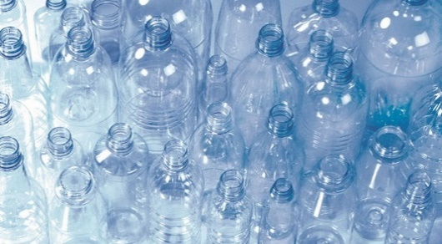
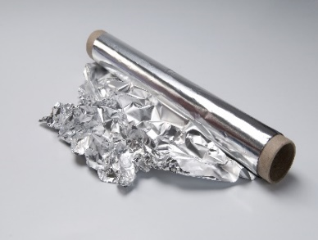

1 kg de PET
=
2 kg de CO2
55 kg de cartón
=
1 árbol
1 kg de aluminio
=
100 litros de agua

 |  |  |  |  |  |  |  |  |  |  | Fuentes: | Ecoembes
 |  |  |  |  |  |  |  |  |  |  |  | Porelclima.es

INFORME DE RETORNO AMBIENTAL

 | Datos |  | Las datos expresan diferentes equivalencias en función de los materiales, con la Cátedra de la UNESCO y Ecoembes como fuente principal para los cálculos.

 | 9 | 10 | 11 | 12 | 1 | 2 | 7 | 8 | 9 | 10 | Total anual
 | Sept | Oct | Nov | Dic | Ene | Feb | Mar | Abr | May | Jun | Suma |  | Promedio | D.T. | MES
Plástico | 3688 | 5425 | 6475 | 4150 | 5313 | 6847 | 7936 | 5563 | 7625 | 5913 | 58932 |  | 5893 | 1303 | 2020-09-01
Aluminio | 1627 | 2394 | 2857 | 1831 | 2344 | 2988 | 3454 | 2454 | 3364 | 2609 | 25921 |  | 2592 | 565 | 2020-10-01
Cartón | 2533 | 3726 | 4447 | 2850 | 3649 | 4670 | 5383 | 3820 | 5237 | 4061 | 40375 |  | 4038 | 882 | 2020-11-01
Kg CO2 no emitido | 7 | 11 | 13 | 8 | 11 | 14 | 16 | 11 | 15 | 12 | 118 |  | 12 | 3 | 2020-12-01
Litros de agua NC | 163 | 239 | 286 | 183 | 234 | 299 | 345 | 245 | 336 | 261 | 2592 |  | 259 | 57 | 2021-01-01
Árbol no talado | 5% | 7% | 8% | 5% | 7% | 8% | 10% | 7% | 10% | 7% | 73% |  | 7% | 2% | 2021-02-01
 |  |  |  |  |  |  |  |  |  |  |  |  |  |  | 2021-03-01
Evolución mensual del plástico
 |  |  |  |  |  |  |  |  |  |  |  |  |  |  | 2021-04-01
 |  |  |  |  |  |  |  |  |  |  |  |  |  |  | 2021-05-01
 |  |  |  |  |  |  |  |  |  |  |  |  |  |  | 2021-06-01

Evolución mensual del aluminio

Evolución mensual del cartón



 | RETORNO ANUAL ACUMULADO

73 % árbol no talado por la reducción de cartón
2.592 litros de agua no contaminada debido a la reducción de alumninio
118
kg de CO2 no emitido gracias al ahorro de plástico

CO2 absorbido al año |  |  |  | Garrafas de agua |  |  |  |  |  |  | Trayectos
 |  |  |  |  |  |  |  |  |  |  | en coche

Garrafas de agua de
8 litros:
En kg por año:
 |  |  |  |  |  |  |  |  |  | Km totales |  |  | 1,133
 |  |  |  | 324 |  |  |  |  |  | LK - Las Chafiras |  |  | 333
15 |  |  |  |  |  |  |  |  |  | LK - El Médano |  |  | 86
 |  |  |  |  |  |  |  |  |  | LK - Los Cristianos |  |  | 99

En conjunto, solo con nuestros desayunos:

 |  | 7.2%

un coche recorrería el 7,2% de la circunferencia de la Tierra

 |  |  |  |  |  |  |  |  |  |  | Fuente: | Asociación Europea del Aluminio

